Лист1
труба 1 - d=3,85 +- 0.005 мм |  |  |  |  |  |  |  |  |  |  |  | труба 1 - d=3,85 +- 0.005 мм |  |  |  |  |  |  |  |  |  |  | труба 1 - d=3,85 +- 0.005 мм
L=50см |  |  |  |  |  |  |  |  |  |  |  | L=40см |  |  |  |  |  |  |  |  |  |  | L=30см
ΔP, делений | 5 | 10 | 20 | 40 | 60 | 80 | 100 | 150 | 200 |  |  | ΔP, делений | 5 | 10 | 20 | 40 | 60 | 80 | 110 | 155 | 210 |  | ΔP, делений | 5 | 9 | 20 | 40 | 60 | 80 | 100 | 150 | 200
ΔP, Па | 9.8 | 19.6 | 39.2 | 78.4 | 117.6 | 156.8 | 196.0 | 294.0 | 392.0 |  |  | ΔP, Па | 9.8 | 19.6 | 39.2 | 78.4 | 117.6 | 156.8 | 215.6 | 303.8 | 411.6 |  | ΔP, Па | 9.8 | 17.6 | 39.2 | 78.4 | 117.6 | 156.8 | 196.0 | 294.0 | 392.0
ΔV, дм^3 | 0.5 | 0.5 | 0.5 | 0.5 | 1.0 | 1.0 | 1.0 | 1.0 | 1.0 |  |  | ΔV, дм^3 | 0.5 | 0.5 | 0.5 | 0.5 | 1.0 | 1.0 | 1.0 | 1.0 | 1.0 |  | ΔV, дм^3 | 0.5 | 0.5 | 0.5 | 0.5 | 1.0 | 1.0 | 1.0 | 1.0 | 1.0
Δt, c | 77 | 39 | 22 | 10 | 13 | 10 | 10 | 8 | 7 |  |  | Δt, c | 101 | 38 | 17 | 8 | 12 | 9 | 9 | 8 | 7 |  | Δt, c | 80 | 26 | 12 | 7 | 11 | 9 | 8 | 6 | 5
Q, cм^3/c | 6.5 | 12.8 | 22.7 | 50.0 | 76.9 | 100.0 | 100.0 | 125.0 | 142.9 |  |  | Q, cм^3/c | 5.0 | 13.2 | 29.4 | 62.5 | 83.3 | 111.1 | 111.1 | 125.0 | 142.9 |  | Q, cм^3/c | 6.3 | 19.2 | 41.7 | 71.4 | 90.9 | 111.1 | 125.0 | 166.7 | 200.0
σQ, cм^3/c | 0.1 | 0.3 | 0.7 | 2.7 | 3.1 | 5.1 | 5.1 | 7.9 | 10.3 |  |  | σQ, cм^3/c | 0.1 | 0.3 | 1.0 | 4.1 | 3.6 | 6.3 | 6.3 | 7.9 | 10.3 |  | σQ, cм^3/c | 0.1 | 0.5 | 1.9 | 5.3 | 4.2 | 6.3 | 7.9 | 14.0 | 20.1

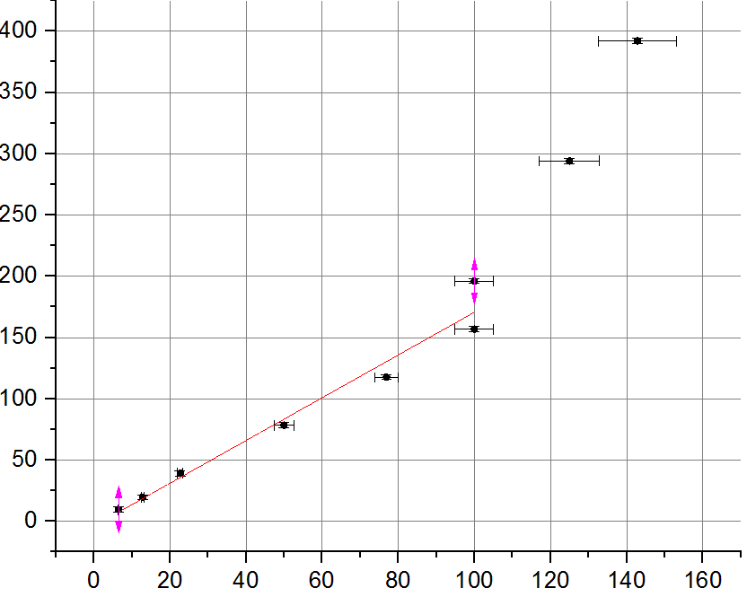
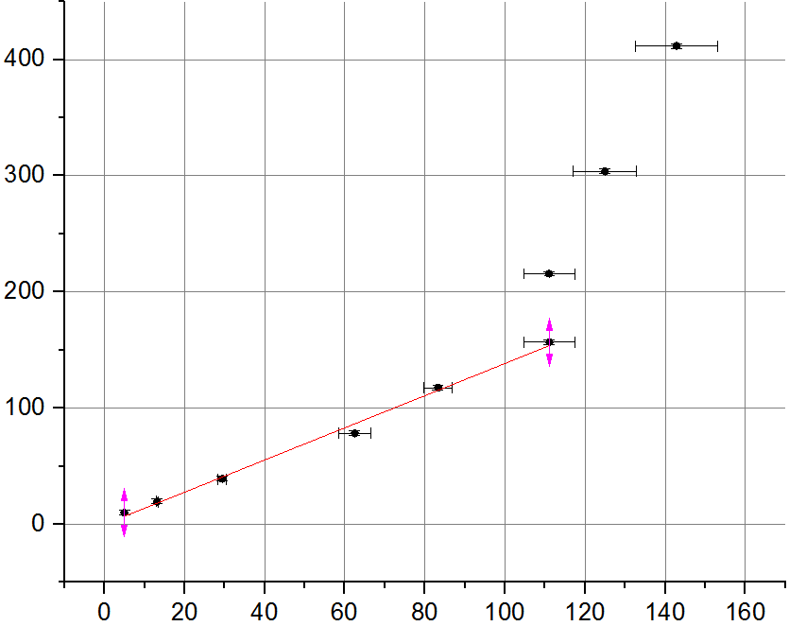
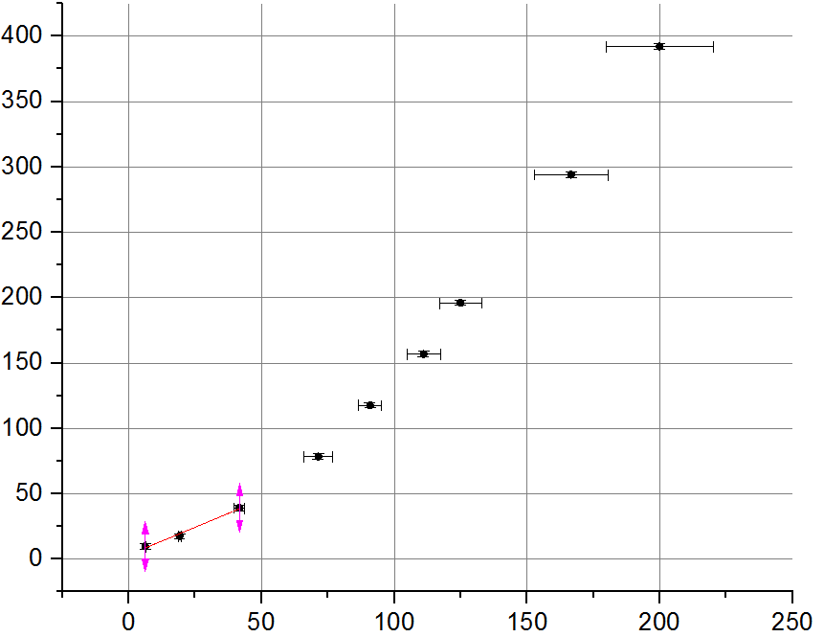
Q, cм^3/c | ΔP, Па | σQ, cм^3/c | sigmaP |  |  |  |  |  |  |  |  | Q, cм^3/c | ΔP, Па | σQ, cм^3/c | sigmaP |  |  |  |  |  |  |  | Q, cм^3/c | ΔP, Па | σQ, cм^3/c | sigmaP
6.4935064935 | 9.8 | 0.13654373181 | 2 |  |  |  |  |  |  |  |  | 4.9504950495 | 9.8 | 0.10199790787 | 2 |  |  |  |  |  |  |  | 6.25 | 9.8 | 0.13096136417 | 2
12.820512821 | 19.6 | 0.3045689631 | 2 |  |  |  |  |  |  |  |  | 13.157894737 | 19.6 | 0.31500181206 | 2 |  |  |  |  |  |  |  | 19 | 17.64 | 1 | 2
22.727272727 | 39.2 | 0.68805065311 | 2 |  |  |  |  |  |  |  |  | 29.411764706 | 39.2 | 1.0461049452 | 2 |  |  |  |  |  |  |  | 41.7 | 39.2 | 1.9 | 2.0
50 | 78.4 | 2.6925824036 | 2 |  |  |  |  |  |  |  |  | 62.5 | 78.4 | 4.1013764839 | 2 |  |  |  |  |  |  |  | 71.4 | 78.4 | 5.3 | 2.0
76.923076923 | 117.6 | 3.056944699 | 2 |  |  |  |  |  |  |  |  | 83.333333333 | 117.6 | 3.5708222589 | 2 |  |  |  |  |  |  |  | 91 | 117.6 | 4 | 2
100 | 156.8 | 5.0990195136 | 2 |  |  |  |  |  |  |  |  | 111.11111111 | 156.8 | 6.2720423683 | 2 |  |  |  |  |  |  |  | 111.1 | 156.8 | 6.3 | 2.0
100 | 196 | 5.0990195136 | 2 |  |  |  |  |  |  |  |  | 111.11111111 | 215.6 | 6.2720423683 | 2 |  |  |  |  |  |  |  | 125.0 | 196 | 7.9 | 2.0
125 | 294 | 7.9118680632 | 2 |  |  |  |  |  |  |  |  | 125 | 303.8 | 7.9118680632 | 2 |  |  |  |  |  |  |  | 166.66666667 | 294 | 13.988531458 | 2.0
142.85714286 | 392 | 10.303596377 | 2 |  |  |  |  |  |  |  |  | 142.85714286 | 411.6 | 10.303596377 | 2 |  |  |  |  |  |  |  | 200 | 392 | 20.099751242 | 2.0

труба 2 - d=5,85 +- 0.005 мм |  |  |  |  |  |  |  |  |  | труба 2 - d=5,85 +- 0.005 мм |  |  |  |  |  |  |  |  |  |  |  | труба 2 - d=5,85 +- 0.005 мм
L=50см |  |  |  |  |  |  |  |  |  | L=40см |  |  |  |  |  |  |  |  |  |  |  | L=30см
ΔP, делений | 5 | 10 | 19 | 40 | 60 | 80 | 120 |  |  | ΔP, делений | 5 | 10 | 20 | 40 | 60 | 80 | 90 |  |  |  |  | ΔP, делений | 5 | 10 | 20 | 30 | 40 | 50 | 70 | 80
ΔP, Па | 9.8 | 19.6 | 37.2 | 78.4 | 117.6 | 156.8 | 235.2 |  |  | ΔP, Па | 9.8 | 19.6 | 39.2 | 78.4 | 117.6 | 156.8 | 176.4 |  |  |  |  | ΔP, Па | 9.8 | 19.6 | 39.2 | 58.8 | 78.4 | 98.0 | 137.2 | 156.8
ΔV, дм^3 | 0.5 | 0.5 | 0.5 | 1.0 | 1.0 | 1.5 | 1.5 |  |  | ΔV, дм^3 | 0.5 | 0.5 | 0.5 | 1.0 | 1.0 | 1.5 | 1.5 |  |  |  |  | ΔV, дм^3 | 0.5 | 0.5 | 0.5 | 1.0 | 1.0 | 1.0 | 1.5 | 1.5
Δt, c | 123.0 | 10.0 | 5.0 | 6.0 | 5.0 | 7.0 | 5.6 |  |  | Δt, c | 17.0 | 7.0 | 4.0 | 5.0 | 4.0 | 6.0 | 5.0 |  |  |  |  | Δt, c | 12.0 | 6.0 | 4.0 | 6.0 | 5.0 | 4.5 | 6.0 | 5.5
Q, cм^3/c | 4.1 | 50.0 | 100.0 | 166.7 | 200.0 | 214.3 | 267.9 |  |  | Q, cм^3/c | 29.4 | 71.4 | 125.0 | 200.0 | 250.0 | 250.0 | 300.0 |  |  |  |  | Q, cм^3/c | 41.7 | 83.3 | 125.0 | 166.7 | 200.0 | 222.2 | 250.0 | 272.7
σQ, cм^3/c | 0.1 | 2.7 | 10.2 | 14.0 | 20.1 | 15.4 | 24.0 |  |  | σQ, cм^3/c | 1.0 | 5.3 | 15.8 | 20.1 | 31.3 | 20.9 | 30.1 |  |  |  |  | σQ, cм^3/c | 1.9 | 7.1 | 15.8 | 14.0 | 20.1 | 24.8 | 20.9 | 24.9

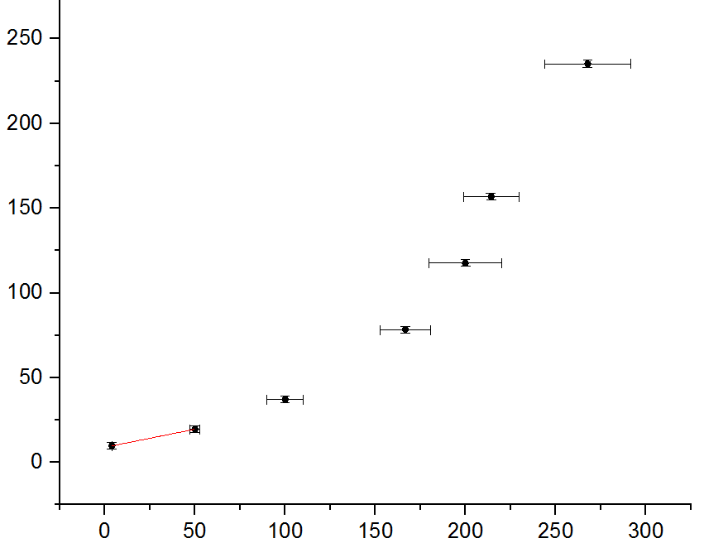
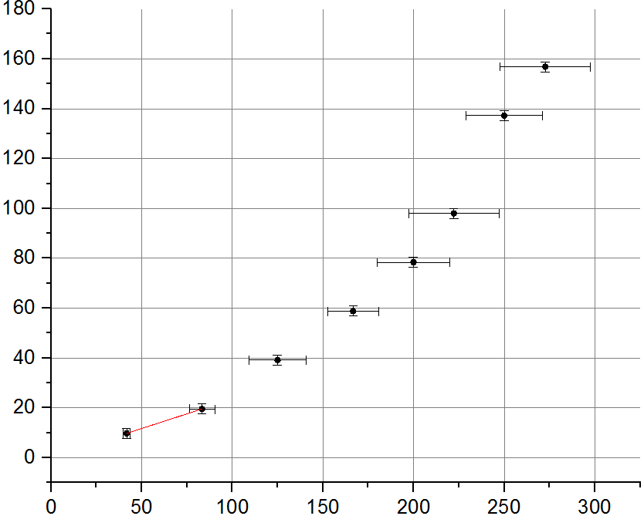
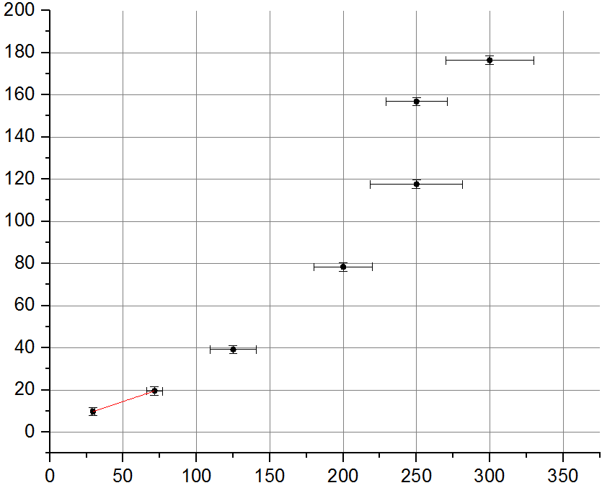
Q, cм^3/c | ΔP, Па | σQ, cм^3/c | sigmaP |  |  |  |  |  |  | Q, cм^3/c | ΔP, Па | σQ, cм^3/c |  |  |  |  |  |  |  |  |  | Q, cм^3/c | ΔP, Па | σQ, cм^3/c
4.0650406504 | 9.8 | 0.082963143202 | 2 |  |  |  |  |  |  | 29.411764706 | 9.8 | 1.0461049452 |  |  |  |  |  |  |  |  |  | 41.666666667 | 9.8 | 1.92575342
50 | 19.6 | 2.6925824036 | 2 |  |  |  |  |  |  | 71.428571429 | 19.6 | 5.2982673411 |  |  |  |  |  |  |  |  |  | 83.333333333 | 19.6 | 7.1416445179
100 | 37.24 | 10.198039027 | 2 |  |  |  |  |  |  | 125 | 39.2 | 15.823736126 |  |  |  |  |  |  |  |  |  | 125 | 39.2 | 16
166.66666667 | 78.4 | 13.988531458 | 2 |  |  |  |  |  |  | 200 | 78.4 | 20.099751242 |  |  |  |  |  |  |  |  |  | 166.7 | 58.8 | 14.0
200 | 117.6 | 20.099751242 | 2 |  |  |  |  |  |  | 250 | 117.6 | 31.34984051 |  |  |  |  |  |  |  |  |  | 200.0 | 78.4 | 20.1
214.28571429 | 156.8 | 15.372644559 | 2 |  |  |  |  |  |  | 250 | 156.8 | 20.899893673 |  |  |  |  |  |  |  |  |  | 222 | 98 | 25
267.85714286 | 235.2 | 23.982390333 | 2 |  |  |  |  |  |  | 300 | 176.4 | 30.066592757 |  |  |  |  |  |  |  |  |  | 250.0 | 137.2 | 20.9
 |  |  |  |  |  |  |  |  |  |  |  |  |  |  |  |  |  |  |  |  |  | 272.7 | 156.8 | 24.9

